Diccionario
 | ATRIBUTO | ETIQUETA | DEFINICIÓN | SUBTIPOS/DOMINIOS | NOMBRE DOMINIO

Clase | Nombre del atributo. | Alias o etiqueta del atributo | Indique la naturaleza, alcance y propiedades del atributo. Si la definición viene de una fuente oficial, deberá ser citada. | Define si el atributo cuenta o no con un dominio y/o subtipo específico | Nombre del dominio
 | ID_RESGUARDO_INDIGENA | IDENTIFICADOR RESGUARDO INDÍGENA | Código único que identifica inequívocamente a un Resguardo Indígena debidamente legalizado | NO | COL_Punto_CadenaCarasLimite

 | ObjectID |  |  | NO | No aplica
 | GlobalID
TPC_Territorio propiedad colectiva | Tipo_Procedimiento | Tipo de procedimiento | Solicitud de la comunidad interesada la cual surtio un proceso de formalización (Tipo de procedimiento) | SI | TPC_ProcedimientoTipo
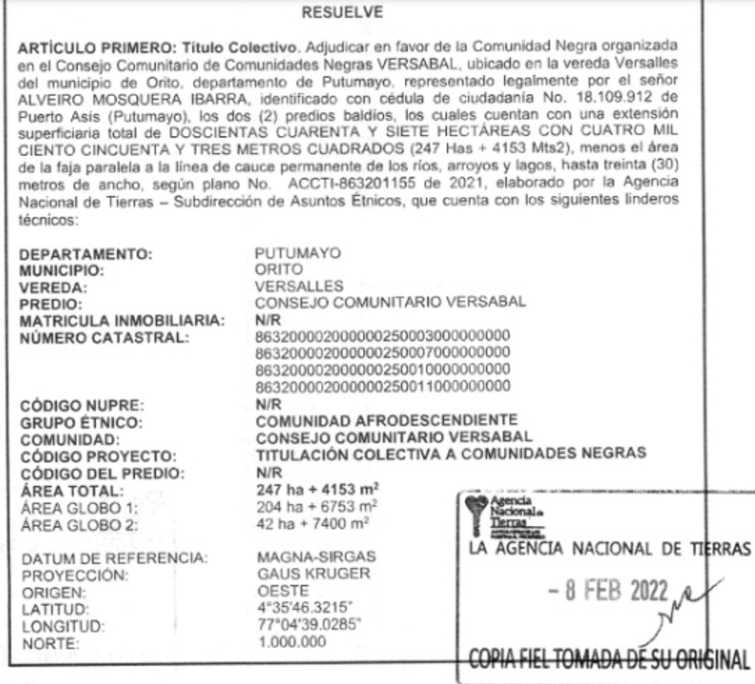
 | Nombre | Nombre del territorio de propiedad colectiva | Nombre asignado al territorio de propiedad colectiva dentro del acto administrativo (resguardo indígena o territorio colectivo de comunidades negras) | NO
TPC_Predio (Corresponde a uno o mas predios que conforman el territorio) | Departamento | Departamento | Código del departamento en el que se encuentra ubicado el territorio de propiedad colectiva. Es asignado por DIVIPOLA y tiene 2 dígitos. | SI
 | Municipio | Municipio | Código del municipio en el que se encuentra ubicado el territorio de propiedad colectiva. Es asignado por DIVIPOLA y tiene 3 dígitos. | SI
 | Vereda | Vereda | Código de la vereda en el que se encuentra ubicado el territorio de propiedad colectiva. Es asignado por DIVIPOLA y tiene 4 dígitos. | NO
 | Corregimiento | Corregimiento | Nombre de corregimiento en el que se encuentra ubicado el territorio de propiedad colectiva | NO
 | Numero_Predial | Numero Predial | Nuevo Código numérico de treinta (30) dígitos, que se le asigna a cada predio y busca localizarlo inequívocamente en los documentos catastrales, según el modelo determinado por el Instituto Geográfico Agustín Codazzi. | NO
 | Numero_Predial_Anterior | Numero predial anterior | Anterior código númerico de veinte (20) digitos, que se le asigna a cada predio y busca localizarlo inequívocamente en los documentos catastrales, según el modelo determinado por el Instituto Geográfico Agustin Codazzi. | NO
 | Matricula_Inmobiliaria | Matricula Inmobiliaria | Número de identificación único del bien inmueble establecido por SNR | NO
 | Codigo_ORIP | Codigo ORIP | Circulo registral | NO
 | Codigo_Homologado | Código Homologado | Es un código único para identificar los inmuebles tanto en los sistemas de información catastral como registral. | NO
 | Interrelacionado | Interrelacionado | Indica si existe interrelación entre la información de catastro y registro para el predio en específico. | NO
 | Codigo_Homologado_FMI | Código homologado en FMI | Indica si el Código Homologado se encuentra inscrito en folio de matrícula inmobiliaria. Cuando el Código Homologado se encuentra inscrito en folio de matrícula inmobiliaria pasa a denominarse NUPRE. | NO
 | NUPRE | Número único predial | Es un código único para identificar los inmuebles tanto en los sistemas de información catastral como registral. El NUPRE no implicará supresión de la numeración catastral ni registral asociada a la cédula catastral ni a la matrícula inmobiliaria actual. | NO
 | Area_ActoAdministrativo | Area del Acto Administrativo | Área adjudicada a la comunidad en hectareas y metros cuadrados | NO
 | Area_Reconstruccion | Area de Reconstruccion | Área obtenida despues de reconstruir el poligono a partir del Acto administrativo y plano | NO
 | Responsable_Reconstruccion | Responsable de reconstrucción |  | NO
 | Codigo_Reconstruccion | Código reconstrucción |  | NO
 | Rango_Tolerancia | Rango de tolerancia |  | NO
TPC_Derecho | Tipo | Tipo de derecho | Derecho que le otorga el proceso de formalización a traves del acto administrativo a la comunidad sobre el terrritorio | SI | TPC_DerechoTipo
TPC_Restriccion | Tipo | Tipo de restricción | Derecho que le otorga el proceso de formalización a traves del acto administrativo a la comunidad sobre el terrritorio | SI | TPC_RestriccionTipo
TPC_InteresadoComunidad | Nombre_Comunidad | Nombre del comunidad indigena o comunidad negra | Restricción legalmente constituida y registrada que afecta el derecho de la comunidad sobre el territorio de propiedad colectiva | NO
 | Tipo_Comunidad | Tipo de comunidad | Hace referencia: cabildo, comunidad, parcialiadad y resguardo | SI | TPC_ComunidadTipo
 | Tipo_OrganizacionFilial | Tipo de organización filial | Corresponde al nombre de la organización a la cual se encuentran afiliados | NO
 | Pueblo | Pueblo | Grupos sociales y culturales distintos que comparten vínculos ancestrales colectivos con la tierra y con los recursos naturales (Solo aplica para comunidades indigenas) | NO
 | Numero_Familias | Numero de familias | Numero de familias beneficiadas según acto administrativo | NO
 | Nuemero_Personas | Numero de personas | Numero de personas beneficiadas según acto administrativo | NO
 | Numero_Mujeres | Numero de mujeres | Numero de mujeres beneficiadas según acto administrativo | NO
 | Numero_Hombres | Numero de hombres | Numero de hombres beneficiadas según acto administrativo | NO
TPC_RepresentanteLegal_CC | RepresentanteLegal_Primer_Nombre |  | Primer nombre de la persona interesada en trámite o proceso. | NO
 | RepresentanteLegal_Segundo_Nombre |  | Segundo nombre de la persona interesada en trámite o proceso. | NO
 | RepresentanteLegal_Primer_Apellido |  | Primer apellido de la persona interesada en trámite o proceso. | NO
 | RepresentanteLegal_Segundo_Apellidio |  | Segundo apellido de la persona interesada en trámite o proceso. | NO
 | RepresentanteLegal_Tipo_Documento |  | Clase de documentos públicos que permite la identificación del interesado. | SI | TPC_DocumentoTipo
 | Representante_Legal_No_Documento |  | Documento público que contiene datos de identificación personal y que caracteriza al interesado como ciudadano, relacionado mediante un número de identificación. | NO
 | Telefono1 |  |  | NO
 | Telefono2 |  |  | NO
 | Tipo | Tipo de fuente administrativa | Se relaciona tipo de fuente administrativo (Acto administrativo o Folio de matricula) | SI | TPC_FuenteAdministrativaTipo
 | Tipo_ActoAdministrativo | Acto Administrativo | Se relaciona tipo acto administrativo (Decreto, Acuerdo y Resolución) | SI | TPC_ActoAdministrativoTipo
 | Numero_Fuente | Número de acto administrativo | Número asignado al decreto, Acuerdo o Resolución | NO
 | Fecha_Documento_Fuente | Fecha del acto administrativo | Fecha asignada al Decreto, Acuerdo y Resolución | NO
 | Observaciones | Observaciones del acto administrativo | Observaciones o descripción del documento de la fuente administrativa. | NO
TPC_FuentesEspacial | Plano LPP (tipo) |  |  | NO
 | Numero_Plano |  |  | NO
 | Observaciones_Plano (Descripción) |  |  | NO
TPC_Terreno | Area_Terreno | Aera del poligono calculado a partir de la geometria | Unidad espacial asociada al terreno que almacena el area | NO

 |  |  | Resultado estadístico que generan los equipos de medición para determinar qué tan cerca se encuentra el valor real a la ubicación del punto, para el caso del modelo vigente.
CÓDIGO DEL DOMINIO | NOMBRE DEL DOMINIO | DESCRIPCIÓN DEL DOMINIO
Nombre de dominio | Código único con que se caracterizará el dominio | Nombre con que se define el dominio | Naturaleza y/o alcance del dominio

TPC_ProcedimientoTipo | 0 | Constitucion_ResguardosIndigenas | Constitucion de resguardo (Solo puede exixistir un acto administrativo de constitución). La constitución de resguardos a las comunidades indígenas que poseen sus tierras sin título de propiedad, o las que no se hallen en posesión, total o parcial, de sus tierras ancestrales, o que por circunstancias ajenas a su voluntad están dispersas o han migrado de su territorio. En este último evento, la constitución del resguardo correspondiente podrá hacerse en la zona de origen a solicitud de la comunidad.
 | 1 | Ampliacion_ResguardosIndigenas | La ampliación de resguardos constituidos a comunidades indígenas, cuando las tierras fueren insuﬁcientes para su desarrollo económico y cultural o para el cumplimiento de la función social y ecológica de la propiedad, o cuando en el resguardo no fueron incluidas la totalidad de las tierras que ocupan tradicionalmente o que constituyen su hábitat.
 | 2 | Ampliación y saneamiento_ResguardosIndigenas | El saneamiento territorial de los resguardos es una medida de seguridad jurídica que garantiza la tenencia de la tierra de la comundidad, dicho trámite puede desarrollarse y concluirse al mismo tiempo que la ampliación del resguardo y como tal definido en un acto administrativo.
 | 3 | Reestructuración_ResguardosIndigenas | reestructuración de resguardo previa clarificación de titulo de origen colonial o republicano
 | 4 | Conversión de reervas en resguardos | Conlleva la formalización de las áreas previamente delimitada como reservas indígenas mediante acto adminsitrativo y convertidas posteriormente en resguardos mediante acto administrativo.
 | 5 | Titulacion_Comunidades_Negras | Procedimiento por medio deI cual se reconoce la propiedad colectiva de unas tierras baldias ocupadas tradicionalmente por las comunidades negras, afrocolombianas, raizales o palenqueras, o ya siendo propias o adquiridas por la Agencia Nacional de Tierras dentro deI programa de dotación de tierras para comunidades étnicas, en favor de un consejo comunitario

TPC_ActoAdministrativoTipo | 0 | Decreto | Resolución escrita de carácter normativo expedida por el titular del Poder Ejecutivo, en uso de sus facultades legislativas, o por el Poder Legislativo.
 | 1 | Resolución | Las resoluciones son decisiones no normativas por parte de una autoridad ya sea política, administrativa o judicial que solventa un conflicto o da pautas a seguir en una materia determinada.
 | 2 | Acuerdo | Un acuerdo es una determinación que toman dos o más Estados, personas o empresas. La decisión final de un acuerdo es el fruto de un proceso de negociación entre las distintas partes.

TPC_DerechoTipo | 0 | título de propiedad colectiva | Reconocimiento formal del derecho real de dominio sobre la propiedad colectiva de una comunidad étnica.

TPC_FuenteAdministrativaTipo | 0 | Acto_Administrativo | El acto administrativo es la manifestación de la voluntad de la administración, tendiente a producir efectos jurídicos ya sea creando, modificando o extinguiendo derechos para los administrados o en contra de éstos, tiene como presupuestos esenciales su sujeción al orden jurídico y el respeto por las garantías y derechos de los administrados.
 | 1 | Folio de matricula | El folio de matrícula inmobiliaria es la identificación única de cada bien inmueble. Sus cifras señalan la ubicación del bien, el departamento y la oficina de registro que asienta cada uno de los títulos donde el bien inmueble esté involucrado

TPC_ComunidadTipo | 0 | Comunidad_Indigena | Es el grupo o conjunto de familias de ascendencia amerindia, que tienen conciencia de identidad y comparten valores, rasgos, usos o costumbres de su cultura, así como formas de gobierno, gestión, control social o sistemas normativos propios que la distinguen de otras comunidades, tengan o no títulos de propiedad, o que no puedan acreditarlos legalmente, o que sus resguardos fueron disueltos, divididos o declarados vacantes
...

